Doanh thu
Xử lý chất thải
Tốc độ tăng giá | 10.00%
Giá vốn | 88.00%
 | 2020 | 2021 | 2022 | 2023 | 2024 | 2025F | 2026F | 2027F | 2028F | 2029F
Khối lượng xử lý (tấn) | 452,003 | 478,460 | 501,127 | 432,932 | 464,959 | 465,896 | 468,675 | 466,718 | 459,836 | 465,217
Doanh thu (tỷ) | 297,800 | 332,777 | 346,458 | 293,067 | 312,084 | 343,984 | 346,036 | 344,591 | 339,510 | 343,483
Giá vốn | 262,064 | 292,844 | 304,883 | 257,899 | 274,634 | 302,706 | 304,512 | 303,240 | 298,769 | 302,265

HTSX viên đốt RDF - Khu XLCT Quang Trung
 | 2020 | 2021 | 2022 | 2023 | 2024 | 2025F | 2026F | 2027F | 2028F | 2029F
Doanh thu (Tr) |  |  |  |  |  |  | 14,976 | 14,976 | 14,976 | 14,976
Giá vốn |  |  |  |  |  |  | 17,099 | 17,099 | 17,099 | 17,099

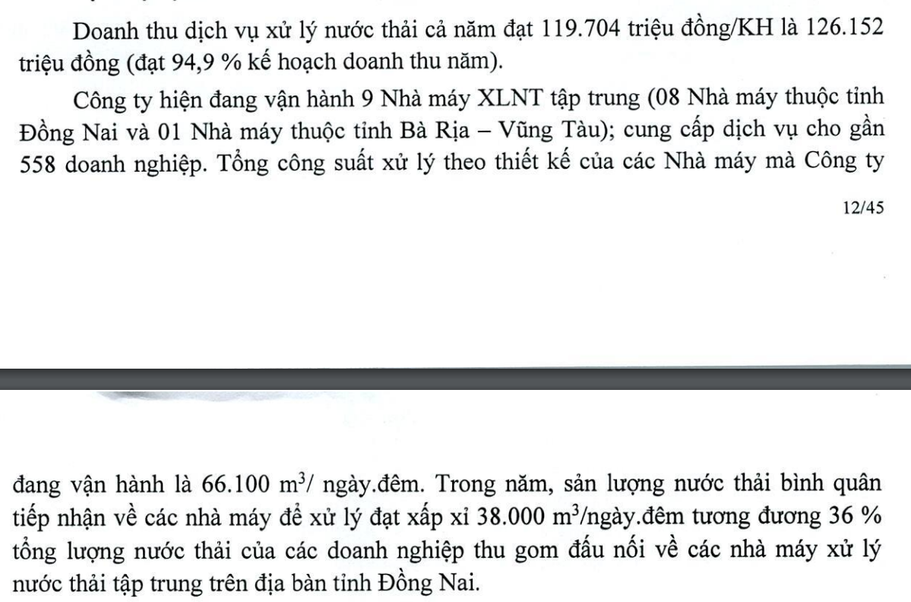
XLNT TT tại KCN
Tốc độ tăng giá | 0%
Giá vốn | 88%
 | 2020 | 2021 | 2022 | 2023 | 2024 | 2025F | 2026F | 2027F | 2028F | 2029F
Khối lượng xử lý (m3) | 11,494,873 | 12,417,115 | 12,238,309 | 13,870,000 | 17,082,240 | 13,420,507 | 13,805,634 | 14,083,338 | 14,452,344 | 14,568,813
Doanh thu | 110,642 | 118,678 | 116,141 | 119,704 | 147,427 | 115,825 | 119,148 | 121,545 | 124,730 | 125,735
Giá vốn | 97,365 | 104,437 | 102,204 | 105,340 | 129,736 | 101,926 | 104,851 | 106,960 | 109,762 | 110,647

Hoạt động khác
Giá vốn | 86%
 | 2020 | 2021 | 2022 | 2023 | 2024 | 2025F | 2026F | 2027F | 2028F | 2029F
Doanh thu | 37,505 | 42,907 | 48,674 | 51,125 | 48,784 | 45,799 | 47,458 | 48,368 | 48,307 | 47,743
Giá vốn | 22,326 | 24,129 | 31,255 | 47,544 | 41,450 | 39,387 | 40,814 | 41,596 | 41,544 | 41,059

Doanh thu bán hàng cung cấp dịch vụ
 | 2020 | 2021 | 2022 | 2023 | 2024 | 2025F | 2026F | 2027F | 2028F | 2029F
Tổng doanh thu | 445,947 | 494,362 | 511,273 | 463,896 | 508,295 | 505,608 | 527,618 | 529,480 | 527,523 | 531,937
Giá vốn | 381,755 | 421,410 | 438,342 | 410,782 | 445,820 | 444,019 | 467,275 | 468,895 | 467,174 | 471,070

Doanh thu từ công ty liên kết (Công ty không có công ty liên kết)

Hoạt động tài chính
Lãi suất vay dài hạn của công ty | 9%
 | 2020 | 2021 | 2022 | 2023 | 2024 | 2025F | 2026F | 2027F | 2028F | 2029F
Doanh thu | 119 | 157 | 45 | 97 | 59 | 54 | 56 | 45 | 41 | 38
Chi phí | 11,890 | 9,845 | 7,931 | 6,640 | 6,304 | 7,883 | 7,883 | 7,883 | 7,883 | 7,883
 |  |  |  |  |  |  |  |  |  |  | (Giả định công ty vay dài hạn tài trợ 30% tổng mức đầu tư dự án; Công ty đầu tư dự án đều trong vòng 10 năm tới)
Hoạt động khác
 | 2020 | 2021 | 2022 | 2023 | 2024 | 2025F | 2026F | 2027F | 2028F | 2029F
Doanh thu | 831 | 1,309 | 1,603 | 2,072 | 972 | 1,357 | 1,463 | 1,493 | 1,471 | 1,351
Chi phí | 818 | 1,045 | 995 | 1,038 | 912 | 962 | 990 | 979 | 976 | 964

